HTML
DOCTYPE宣言 | <!DOCTYPE html>
HTML | <html> | </html>
開始 | <head> | </head>
文字コードの指定 | <meta charset="utf-8">
タイトル(webの表示名) | <title> | </title>
説明文(web検索時の見出し) | <meta name="description" content="〇〇">
本体・中身 | <body> | </body>
見出し文（タイトル） | <h1> | </h1> | <h1>～<h6> 文字の大きさあり
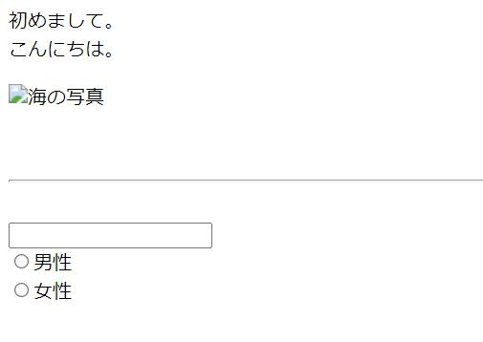
文字開始/段落 | <p> | </p>
改行 | <br>
ブロック要素・分ける（レイアウト | <div> | </div>
<div>と似たもの 章や節を分ける | <section> | </section>
画像タグ | <img src="画像のファイル名〇〇" alt="エラー表示名">
ボーダーライン挿入 | <hr>
入力フォーム | <input type="text">
選択ボタン | <input type="radio">〇〇
コメントアウト(表示されない) | <!--〇〇〇〇-->
箇条書き（・が入る） | <ul>
 | <li>基本知識</li>
 | <li>実践</li>
 | <li>応用</li>
メニュー（リンクへ飛ぶ） | <nav>
 | <a href="リンク先のＵＲＬ">〇〇〇〇</a>

検索フォーム | <input type="text">
 | <button onclick="location.href='sample2.html'">検索</button>

画像と文字を一緒に配置 | <figure>
 | 例<figure class="member2"><img src="tyatyamaru.jpg" alt="ちゃちゃ丸画像"></figure>
 | <div class="right">
 | <p class="title">ちゃちゃ丸</p>
 | <p class="text">やんちゃな男の子。おもちゃが大好きです。</p>

CSS.2
フォント | font-family: Comic Sans MS;
背景色 | background: #eeeeee;
幅 | width: 300px;
高さ | height: 100px;
余白 | padding: 10px;
文字を真ん中に寄せる | text-align: center;
ふちを入れる（線の太さ・ﾀｲﾌﾟ・色） | border: 1px solid #cccccc;
ページの中央に配置（pxは上からの距離） | margin: 30px auto;
文字の上からマーカーで色を付ける | inline | inline | inline
ページの端から端まで色・縦サイズ指定 | block | block
横・縦サイズ指定可能 色を付ける | inline-block | inline-block |  | inline-block | inline-block

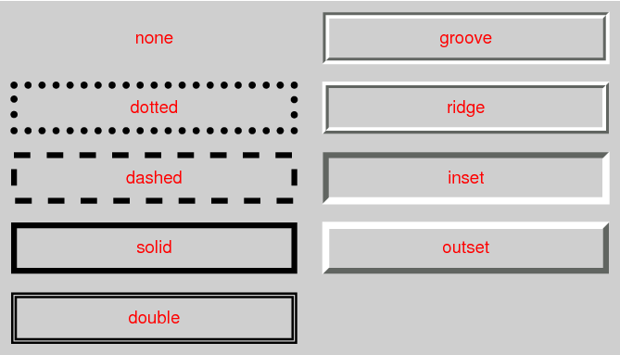
画像の四端を丸める | img {border-radius: 20％;}
画像を円形にする | img {border-radius: 50％;}
枠線 | border-style: solid;

コメントアウト | /*〇〇〇〇〇*/

下の余白 | margin-bottom

アイテムを中央に寄せる | justify-content: center;
アイテムを先頭に寄せる | justify-content: start;
アイテムを末尾に寄せる | justify-content: end;
アイテムを左端に寄せる | justify-content: left;
アイテムを右端に寄せる | justify-content: right;
フレックスアイテムを先頭に寄せる | justify-content: flex-start;
フレックスアイテムを末尾に寄せる | justify-content: flex-end;

左からの位置指定 | left: 50px;
上からの位置指定 | top: 50px;
 | position: absolute;

円・角丸 | border-radius
不透明度 | opacity

